Worksheet
Изображение* | ID | Код | Артикул* | Название товара* | Цена, руб.* | Основной | Удаленный | В пути | 0 | Ваш заказ
Крепеж хомуты метизы
Крепеж
Крепеж для фаянса
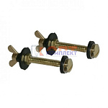 | 822629 | KRP-110001 | F807.12 | комплект для крепления бачка к унитазу барашек металл (FD-12) (10/200шт в упак) | 80.58 руб. | >1000 | 0 | 0 | шт | 0
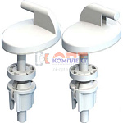 | 822630 | KRP-110002 |  | комплект крепежа КР07 для сиденья унитаза пластик (Уклад) | 93.50 руб. | >100 | 0 | 0 | шт | 0
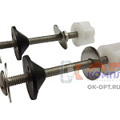 | 822631 | KRP-110003 |  | комплект для крепления бачка к унитазу Б02.00 (Уклад) | 66.13 руб. | 0 | 0 | 0 | шт | 0
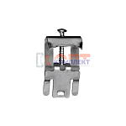 | 822633 | KRP-110005 |  | крепеж для врезной мойки (FA105) | 27.95 руб. | 0 | 0 | 0 | шт | 0
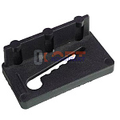 | 822634 | KRP-110006 |  | крепеж для накладной мойки | 6.46 руб. | >50 | 0 | 0 | шт | 0
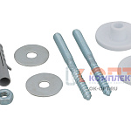 | 822635 | KRP-110007 |  | крепеж для умывальника | 77.52 руб. | >10 | 0 | 0 | шт | 0
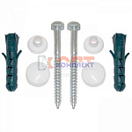 | 822636 | KRP-110008 |  | крепеж для унитаза к полу | 26.35 руб. | 0 | 0 | 0 | шт | 0
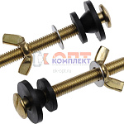 | 882993 | SST-100124 |  | Комплект 2шт крепления бачка к унитазу с гайкой барашек, желтый цинк (250шт) | 114.52 руб. | 0 | 0 | 0 | шт | 0
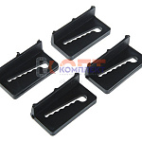 | 882994 | SST-100125 | 1.3.6. | Комплект прижимов накладной мойки (4 прижима, самореза в пакте с подвесом) | 41.05 руб. | >50 | 0 | 0 | шт | 0
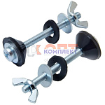 | 882995 | SST-100126 | 1.2.9. | комплект для крепления бачка к унитазу барашек оцинк металл Сантехкреп ( европодвесом) | 78.68 руб. | >50 | 0 | 0 | шт | 0
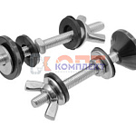 | 889673 | STL-001050 |  | Крепеж бачка к унитазу М6х80 нержавейка МАКСИ (18пр) (80шт) | 206.00 руб. | >50 | 0 | 0 | шт | 0
 | 889674 | STL-001051 |  | Крепеж бачка к унитазу М6х70 нержавейка МАКСИ (18пр.) (80шт) | 190.00 руб. | 0 | 0 | 0 | шт | 0
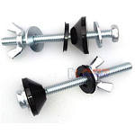 | 889675 | STL-001052 |  | Крепеж бачка к унитазу М6х70 нержавейка СТАНДАРТ (12пр.) (100шт) | 170.00 руб. | >50 | 0 | 0 | шт | 0
 | 889676 | STL-001053 |  | Крепеж бачка к унитазу М8х80 нержавейка МАКСИ (18пр) (50шт) | 350.00 руб. | >25 | 0 | 0 | шт | 0
 | 889677 | STL-001054 |  | Крепеж бачка к унитазу М8х70 нержавейка МАКСИ (18пр) (50шт) | 256.00 руб. | -5 | 0 | 0 | шт | 0
 | 889678 | STL-001055 |  | Крепеж бачка к унитазу М8х70 нержавейка СТАНДАРТ (12пр.) (80шт) | 230.00 руб. | >10 | 0 | 0 | шт | 0
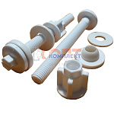 | 889679 | STL-001056 |  | Крепеж бачка к унитазу М10х100 пластик (8пр.) (200шт) | 108.00 руб. | >100 | 0 | 0 | шт | 0
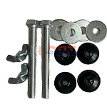 | 889680 | STL-001057 |  | Крепеж бачка к унитазу М8х80 оцинкованная сталь (12пр.) (70шт) | 72.00 руб. | >100 | 0 | 0 | шт | 0
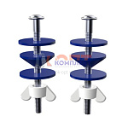 | 873534 | ZGR-002084 | E702-7 | комплект для крепления бачка к унитазу нержавейка ZEGOR в блистере (50/500шт) | 157.36 руб. | >500 | 0 | 0 | шт | 0

